調定入力
画面 | システム名 | 施設使用料・償還金等料金計算及び納付書作成システム 口座振替データ作成機能構築業務 | 作成者 | 藤城 |  | 修正者
 | サブシステム名 | 調整入力 | 作成日 | 2025-08-18 |  | 修正日
画面イメージ |  |  |  | 機能説明
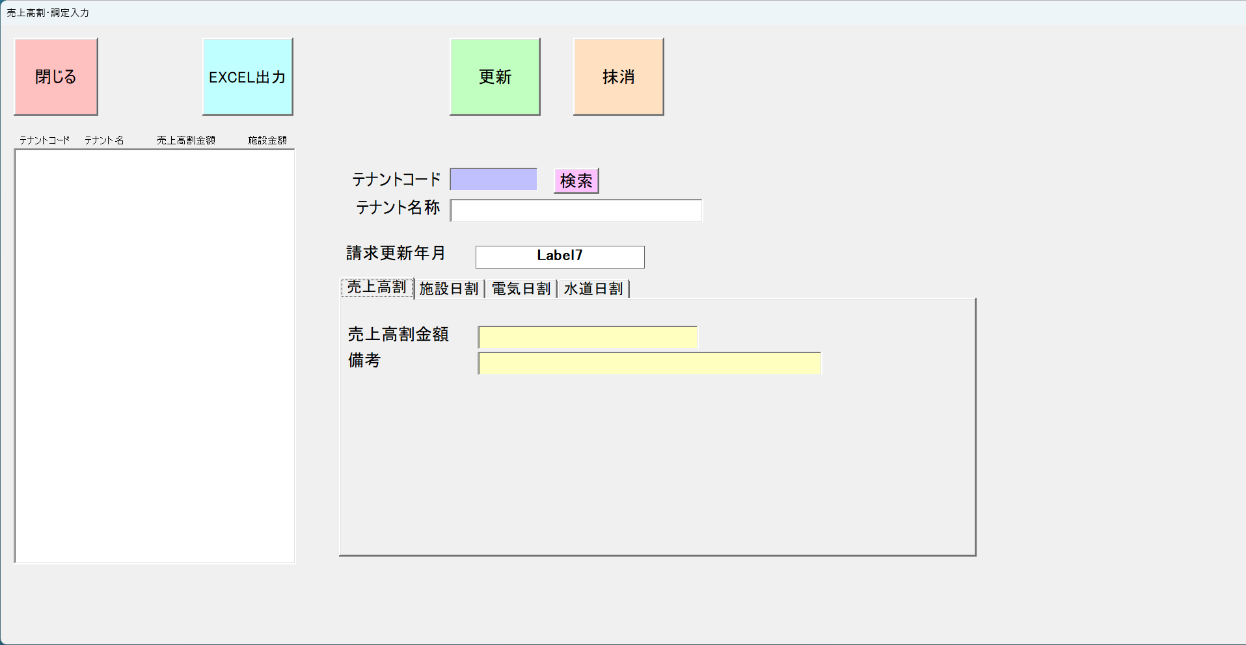
 |  |  |  | 更新 | 入力データを更新する

 |  |  |  | 閉じる | 画面を閉じる

 |  |  |  | EXCEL出力 | 一覧をEXCELに出力

 |  |  |  | 抹消 | 対象を削除

 |  |  |  | 売上高割金額 | 売上高割金額を入力する

 |  |  |  | 備考 | 備考を入力

 |  |  |  | 施設調停金額 | 売上高割金額を入力する

 |  |  |  | 備考 | 備考を入力

 |  |  |  | 電気調停金額 | 売上高割金額を入力する

 |  |  |  | 備考 | 備考を入力

 |  |  |  | 水道調停金額 | 売上高割金額を入力する

 |  |  |  | 備考 | 備考を入力

画面イメージ |  |  |  | 機能説明

 |  |  |  | 更新 | 入力データを更新する

 |  |  |  | 閉じる | 画面を閉じる

 |  |  |  | EXCEL出力 | 一覧をEXCELに出力

 |  |  |  | 抹消 | 対象を削除

 |  |  |  | 売上高割金額 | 売上高割金額を入力する

 |  |  |  | 備考 | 備考を入力

 |  |  |  | 施設調停金額 | 売上高割金額を入力する

 |  |  |  | 備考 | 備考を入力

 |  |  |  | 電気調停金額 | 売上高割金額を入力する

 |  |  |  | 備考 | 備考を入力

 |  |  |  | 水道調停金額 | 売上高割金額を入力する

 |  |  |  | 備考 | 備考を入力

画面イメージ |  |  |  | 機能説明

 |  |  |  | 更新 | 入力データを更新する

 |  |  |  | 閉じる | 画面を閉じる

 |  |  |  | EXCEL出力 | 一覧をEXCELに出力

 |  |  |  | 抹消 | 対象を削除

 |  |  |  | 売上高割金額 | 売上高割金額を入力する

 |  |  |  | 備考 | 備考を入力

 |  |  |  | 施設調停金額 | 売上高割金額を入力する

 |  |  |  | 備考 | 備考を入力

 |  |  |  | 電気調停金額 | 売上高割金額を入力する

 |  |  |  | 備考 | 備考を入力

 |  |  |  | 水道調停金額 | 売上高割金額を入力する

 |  |  |  | 備考 | 備考を入力

画面イメージ |  |  |  | 機能説明

 |  |  |  | 更新 | 入力データを更新する

 |  |  |  | 閉じる | 画面を閉じる

 |  |  |  | EXCEL出力 | 一覧をEXCELに出力

 |  |  |  | 抹消 | 対象を削除

 |  |  |  | 売上高割金額 | 売上高割金額を入力する

 |  |  |  | 備考 | 備考を入力

 |  |  |  | 施設調停金額 | 売上高割金額を入力する

 |  |  |  | 備考 | 備考を入力

 |  |  |  | 電気調停金額 | 売上高割金額を入力する

 |  |  |  | 備考 | 備考を入力

 |  |  |  | 水道調停金額 | 売上高割金額を入力する

 |  |  |  | 備考 | 備考を入力

